Competitor Analysis
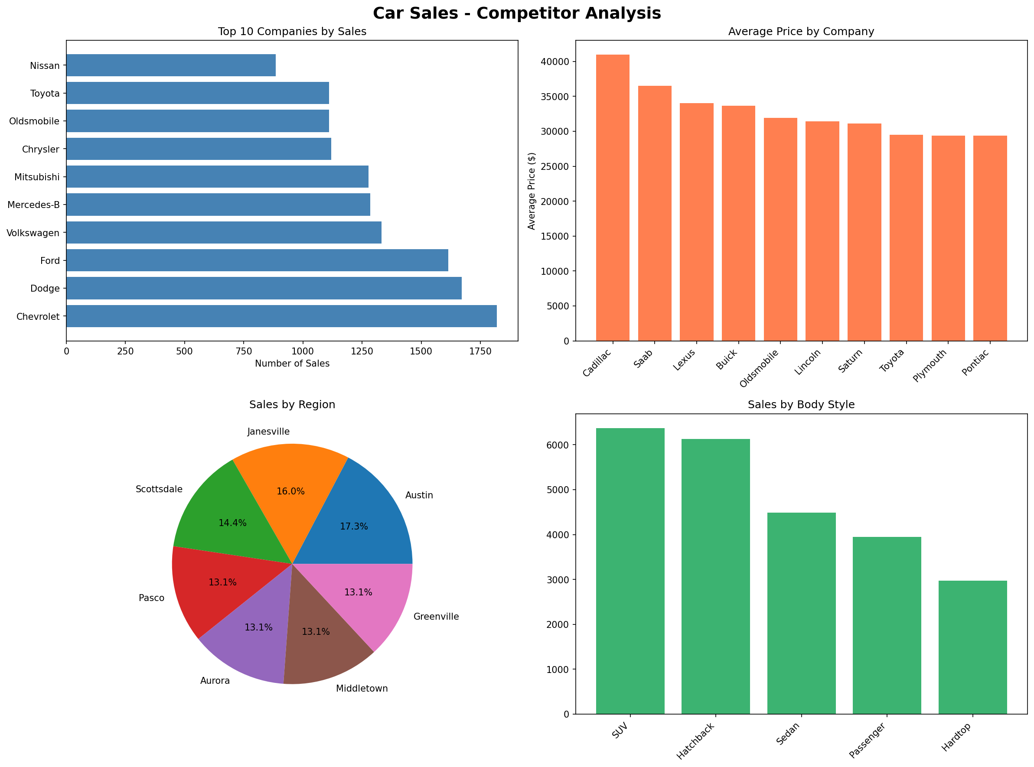
Car Sales - Competitor Analysis Report
تاريخ التقرير: 2026-05-09

